EN
Comisión Municipal del Deporte Apaseo el Grande Endeudamiento Neto Del 1 de Enero al 31 de Diciembre de 2023

Identificación de Crédito o Instrumento | Contratación / Colocación | Amortización | Endeudamiento Neto
 | A | B | C = A - B
Créditos Bancarios
Durante el periodo no se obtuvieron créditos.

Total Créditos Bancarios | 0.00 | 0.00 | 0.00

Otros Instrumentos de Deuda
Durante el periodo no se tienen instrumentos.

Total Otros Instrumentos de Deuda | 0.00 | 0.00 | 0.00
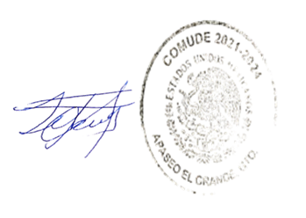
TOTAL | 0.00 | 0.00 | 0.00

“Bajo protesta de decir verdad declaramos que los Estados Financieros y sus notas, son razonablemente correctos y son responsabilidad del emisor”

PROF. SEBASTIAN LAZARO LUNA
DIRECTOR COMUDE

